最新版
惠州市健和光电有限公司 |  |  |  | 工序平衡卡

编号 |  | 工段 | 组装 | 标准总 人数 | 平衡率 (%) | 瓶颈 (秒) | 标准产量(PCS/H) |  | 标准人均时产量 (PCS/H/R) |  | 产品工时 (分钟/PCS)
标题 | 650×365平台 VL系列 磁吸前维护钣金后盖2DC电源2接收卡模组装配 |  |  | 9 | 94.5% | 255.20 | 14.11 |  | 1.57 |  | 38.28
序号 | 工序名称 |  |  | 标准人数 (人) | 标准工时 (秒) | 单位工时(秒) | 机器/夹具 名称 |  | 机器时间(秒) | 机器数量 (台) | 夹具/工具 (个) | 备注
1 | 取箱体，贴导电泡棉（短*4+中*2+长*1） |  |  | 1 | 173.8 | 255.2 | 剪刀 |  |  |  | 1把
 | 装L型定位片1PCS，打螺丝2PCS固定 |  |  |  | 19.8 |  | F-4000电批 |  |  |  | 1把
 | 装卡线扣6PCS，打螺丝固定 |  |  |  | 61.6
2 | 装定位针48PCS |  |  | 2 | 359.7 | 252.45 | 剪钳 |  |  |  | 1把 | 定位针需粘低强度螺纹胶，装后要排气并确保定位针不回弹
 | 手工装磁吸模块12PCS |  |  |  | 145.2
3 | 模组调平整度 |  |  | 2 | 508.2 | 254.1 | 小十字螺丝刀 |  |  |  | 2把
4 | 取后盖组件，插DC线9处，绑DC线8处，剪绑带 |  |  | 3 | 336.6 | 229.9 | 剪钳 |  |  |  | 1把
 | 插扁线9处，整理电线，装后盖打螺丝8PCS固定 |  |  |  | 353.1 |  | F-4000电批 |  |  |  | 1把
5 | 贴标签1PCS |  |  | 1 | 13.2 | 212.3
 | 磁吸3模块插DC线和扁平线 |  |  |  | 66 |  | 专用磁吸工具 |  | \ | \ | 1件 | 1人作为机动人员协助前后工序及简单维修
 | 电检（合格后搬入防静电中空箱内） |  |  |  | 133.1 |  | 电脑 |  | \ | \ | 1台 | 1次电检2模组
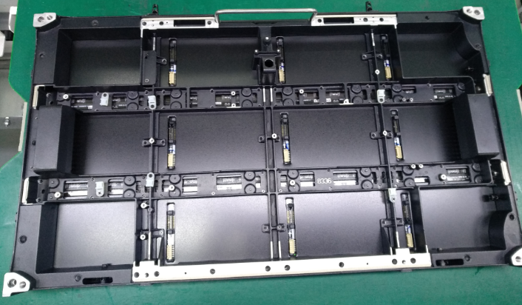 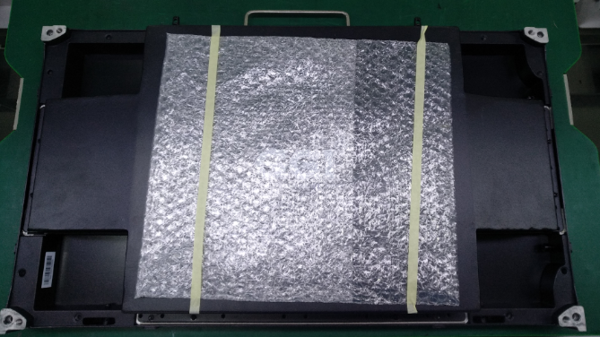 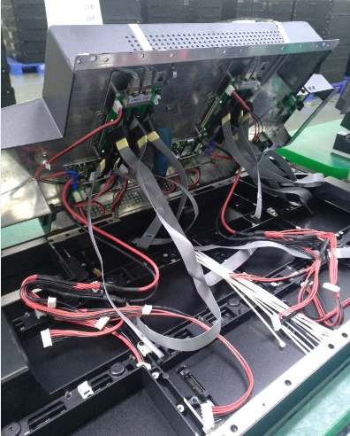
模组实物图

修订 | 修订内容 |  |  |  |  | 制定或修订/日期 |  | 审核/日期 |  | 批准/日期 |  | 受控/日期
NO.1 | 初定 |  |  |  |  | 郑生伍
NO.2 |  |  |  |  |  | 8/21/2019

